Hoja1
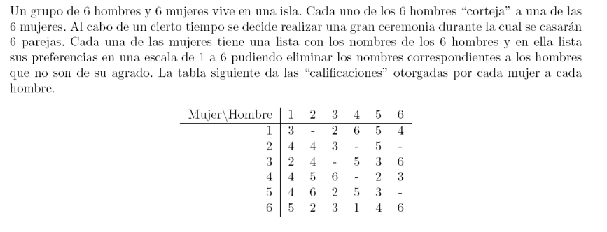

xij = | calificacion de la mujer "i" asignado al hombre "j" |  |  |  | i = 1,2,3,4,5,6
 | calificaciones de mujeres "i" otorgadas a los hombres "j" |  |  |  | j=1,2,3,4,5,6

F.O max z = 3 x11 + 2x13 +6x14 +5x15+4x16 +4x21+4x22+3x23+ 5x25 +2x31+ 4x32+ 5x34 +3x35+6x36+4x41+5x42
+6x43+2x45+3x46 +4 x51 +6 x52 +2x53 +5x54+3x55 +5x61+2x62+ 3x63+1x64+4x65 +6x66

 | s.a.
 | x11 + x13 + x14 +x15+x16 = |  | 1
 |  | x21 +x22 + x23 + x25 = | 1 |  |  | MUJER | HOMBRE
 | x31 + x32 + x34+x35+x36 = |  | 1 |  |  | 1 | 4
 | x41 +x42+x43+x45+x46 = |  | 1 |  |  | 2 | 5
 | x51+x52+x53+x54+x55 = |  | 1 |  |  | 3 | 6
 | x61+x62+x63+x64+x65+x66= |  | 1 |  |  | 4 | 3
 |  |  |  |  |  | 5 | 2
 | x11 +x21+x31+x41+x51+x61 = |  | 1 |  |  | 6 | 1
 | x22+x32 +x42+x52+x62= |  | 1
 | x13+x23+x43+x53+x63= |  | 1
 | x14 +x34 +x54+x64 = |  | 1 |  | LA PUNTUACION DE MAXIMA ACUMULADA ES DE : |  |  | 34
 | x15 +x25+x35+x45+x55+x65= |  | 1
 | x16 +x36+x46+x66 = |  | 1
 |  |  |  | INTERPRETACION : |  |  | Para obtener una puntuacion maxima de 34 en la ceremonia las ; La mujer 1 debe elegir al hombre 4 , la mujer 2 al hombre 5 , la mujer 3 debera elegir al hombre 6 , la mujer 4 al hombre 3 , la mujer 5 al hombre 2 y la mujer 6 debera elegir al hombre 1;
$$∀x_{ij}≥∅∩x_{ij}∈\{0,1\}$$

